Sheet1
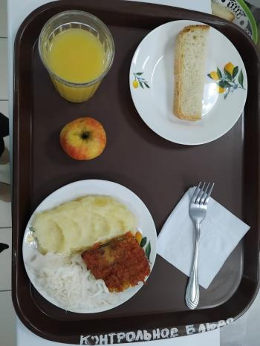
Школа | МБОУ Большекирсановская сош имени Героя Советского Союза Хайло В.А. |  |  | Отд./корп |  |  |  | День | 26/01/2024

Прием пищи | Раздел | № рец. | Блюдо | Выход, г | Цена | Калорийность | Белки | Жиры | Углеводы
Завтрак | гор.блюдо | 229 | Рыба, тушенная в томате с овощами | 100.00 | 29.19 | 105.00 | 9.75 | 4.95 | 3.80
 | гор.напиток | 389 | Сок витаминизированный (апельсин) | 180.00 | 32.94 | 76.32 | 0.90 | 0.00 | 18.18
 | хлеб | н | Хлеб пшеничный | 30.00 | 3.72 | 69.00 | 2.28 | 0.24 | 14.10
 |  | 312 | Пюре картофельное | 130.00 | 9.95 | 118.95 | 2.65 | 4.16 | 17.72
 |  | н | Овощи натульные соленые (капуста квашенная) | 60.00 | 7.15 | 7.20 | 0.42 | 0.60 | 1.14
 |  | 338 | Фрукты (яблоко) | 100.00 | 7.91 | 47.00 | 0.40 | 0.40 | 9.80
Завтрак 2 | фрукты

Обед | закуска
 | 1 блюдо |  | .
 | 2 блюдо
 | гарнир
 | сладкое
 | хлеб бел.
 | хлеб черн.

 |  |  |  | 600.00 | 90.86 | 423.47 | 16.40 | 10.35 | 64.74

